المؤشرات الكلية

سوق العراق للاوراق المالية
جلسة الثلاثاء 2025/9/30 |  |  |  | تقرير أسعار الأسهم المتداولة واخبار الشركات
الجلسة (173)

الاسهم المتداولة المدرجة و OTC |  |  | 482,394,644 |  |  | قيمة الأسهم المتداولة المدرجة و OTC |  | 357,730,289 |  |  | صفقات الشركات المدرجة وOTC | 641
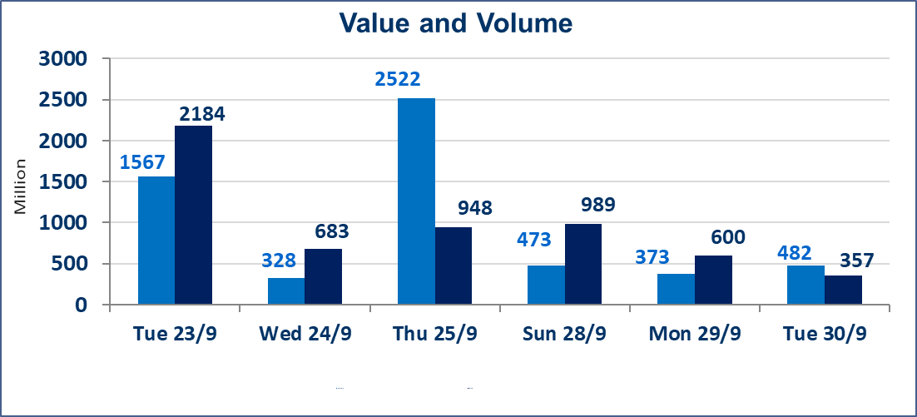
المؤشر60 ISX اليوم | 963.39 |  | نقطة |  |  | المؤشر15 ISX اليوم | 1126.79 | نقطة
المؤشر 60 ISX السابق | 962.34 |  | نقطة |  |  | المؤشر 15 ISX السابق | 1128.45 | نقطة
نسبة التغير | 0.11 |  | % |  |  | نسبة التغير | -0.15 | %
عدد النقاط | 1.05 |  | نقطة |  |  | عدد النقاط | -1.66 | نقطة

الشركات المدرجة | 104 | OTC | 11 | 115 |  | الشركات غير المتداولة المدرجة | 32 | OTC | 9 | 41
الشركات المتداولة | 51 | OTC | 1 | 52 |  | الشركات المرتفعة |  |  | 12
شركات الهيئة العامة |  |  |  | 11 |  | الشركات المنخفضة |  |  | 18
الموقوفة بقرار من هيأة الأوراق المالية |  |  |  | 10
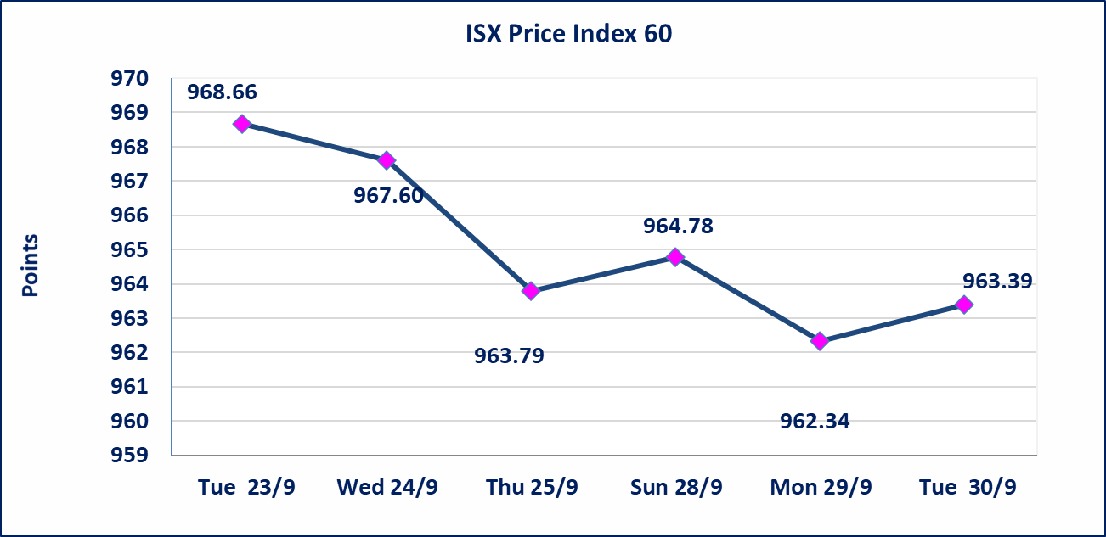
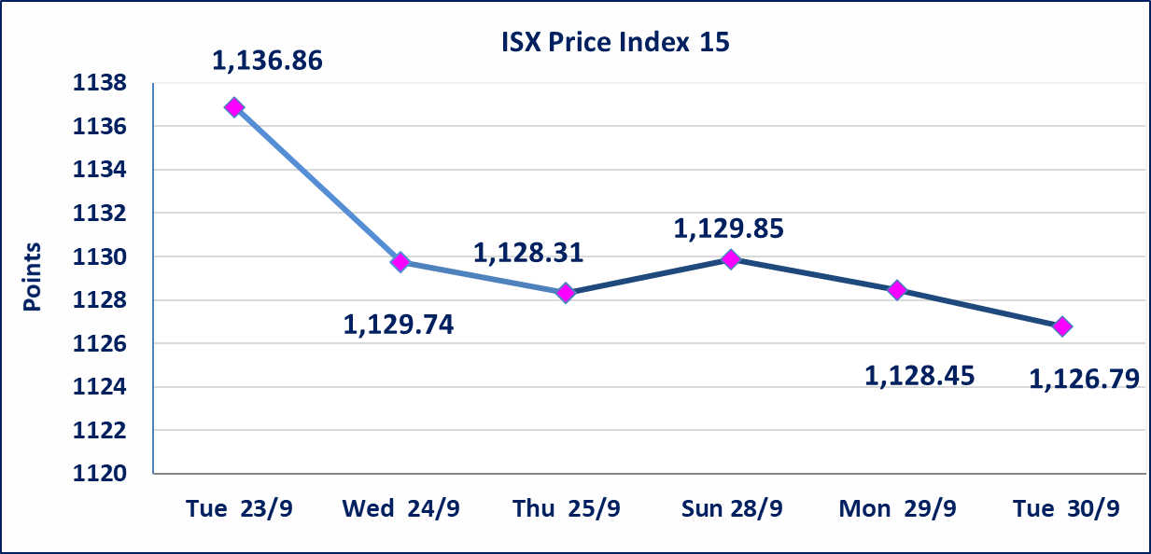

سندات اعمار الاصدارية الاولى | ايقاف التداول على سندات اعمار الاصدارية الاولى (500) الف اعتبارا من جلسة 2025/9/25.
سندات بناء الاصدارية الاولى | ايقاف التداول على سندات بناء الاصدارية الاولى (1,000,000) اعتبارا من جلسة 2025/9/25.
الحد الأعلى والادنى للتغير في السعر | نسبة التغير في المنصة النظامية (15%)، نسبة التغير في المنصة الثانية (20%)، نسبة التغير في المنصة الثالثة (5%) إرتفاعاً وإنخفاضاً من سعر الاغلاق السابق.
Web site : www.isx-iq.net E-mail : info-isx@isx-iq.net |  |  |  |  | 07834000034 - 07711211522 : ص . ب :3607 العلوية الهاتف |  |  |  |  |  | بغداد /الكرادة/ قرب المسرح الوطني /مجاور مصرف الخليج التجاري

نسبة التغير
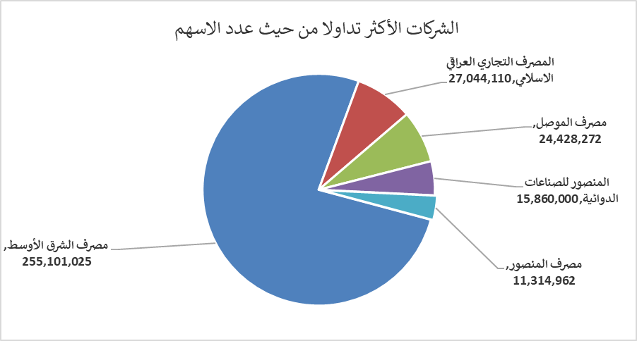
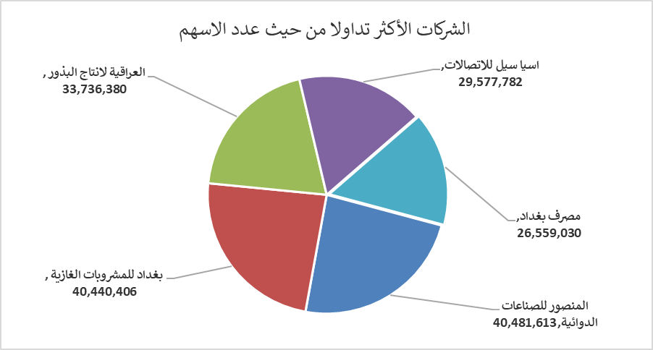
الشركات الأكثر ارتفاعاً وانخفاضاً

نسبة التغير لاسعار الاغلاق الاكثر ارتفاعاً |  |  |  | نسبة التغير لاسعار الاغلاق الاكثر انخفاضاً
اسم الشركة | اغلاق | التغير(%) | الاسهم المتداولة | اسم الشركة | اغلاق | التغير (%) | الاسهم المتداولة
الوطنية لصناعات الاثاث المنزلي | 1.320 | 20.00 | 5,000 | العراقية لصناعات الكارتون | 1.150 | -8.00 | 1,602,621
مصرف الشرق الأوسط | 0.070 | 16.67 | 255,101,025 | مصرف كوردستان الدولي الاسلامي | 1.000 | -7.41 | 1,100,000
الامين للاستثمار المالي | 1.200 | 16.50 | 3,000 | مصرف الموصل | 0.160 | -5.88 | 24,428,272
فندق فلسطين | 26.780 | 4.98 | 730,226 | الصناعات المعدنية والدراجات | 2.050 | -4.65 | 10,000
مصرف الاستثمار العراقي | 0.220 | 4.76 | 4,565,000 | فندق السدير | 23.000 | -4.17 | 2,000

الشركات الاكثر نشاطا حسب الاسهم المتداولة (حجم التداول) |  |  |  | الشركات الاكثر نشاطا حسب القيمة المتداولة
اسم الشركة | اغلاق | التغير(%) | الاسهم المتداولة | اسم الشركة | اغلاق | التغير (%) | القيمة المتداولة
مصرف الشرق الأوسط | 0.070 | 16.67 | 255,101,025 | المنصور للصناعات الدوائية | 2.570 | 0.39 | 40,481,613
المصرف التجاري العراقي الاسلامي | 0.770 | 0.00 | 27,044,110 | بغداد للمشروبات الغازية | 4.690 | -0.21 | 40,440,406
مصرف الموصل | 0.160 | -5.88 | 24,428,272 | العراقية لانتاج البذور | 5.770 | -0.17 | 33,736,380
المنصور للصناعات الدوائية | 2.570 | 0.39 | 15,860,000 | اسيا سيل للاتصالات | 12.050 | 0.00 | 29,577,782
مصرف المنصور | 2.070 | 0.00 | 11,314,962 | مصرف بغداد | 3.620 | 0.00 | 26,559,030

